信用交易
融资融券市场交易数据统计（20220729）

标的证券 | 融资融券余额（亿元） | 融资余额（亿元） | 融券余额（亿元） | 融资买入额（亿元） | 融资融券规模变化（亿元） | 融资余额增幅(‰) | 融券余额增幅(%)
统计数据 | 16,274.72 | 15,277.34 | 997.38 | 655.19 | -45.50 | -2.31 | -1.01
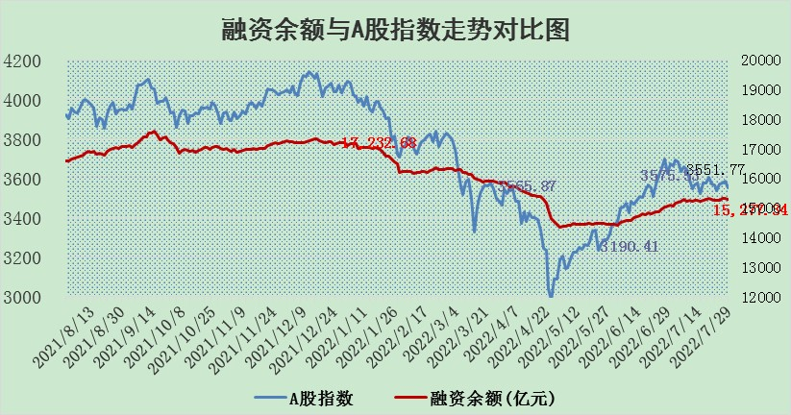

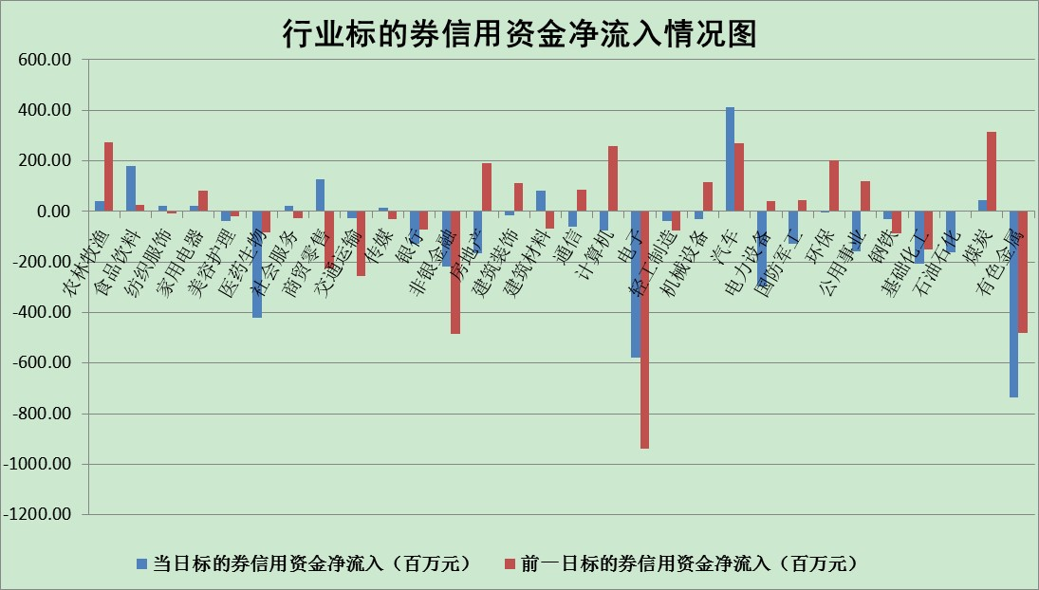

标的基金代码 | 标的基金简称 | 融资余额/市值(%) | 融资余额增幅(%) | 融资买入额/成交金额(%) | （融资余额净增额-融券余额净增额）/市值(‱) | 融券余额降幅(%) | ABS[（融资余额净增额-融券余额净增额）/市值净增额-1](%)
159902 | 华夏中小板ETF | 1.69 | 0.50 | 0.04 | -7.75 | -18.05 | 93.86
159915 | 易方达创业板ETF | 1.33 | -3.82 | 1489715.08 | -4.84 | 0.81 | 96.41
159919 | 嘉实沪深300ETF | 5.18 | -0.09 | 0.88 | 0.85 | 11.08 | 100.64
159920 | 华夏恒生ETF | 108.85 | -0.46 | 37.08 | -50.15 | 6.84 | 79.55
159922 | 嘉实中证500ETF | 1.08 | -0.49 | 5.25 | 13.12 | 0.99 | 120.02
159925 | 南方沪深300ETF | 0.05 | 1.31 | 0.00 | 0.06 | 0.00 | 100.04
159928 | 消费ETF | 0.80 | -3.60 | 3.02 | -2.94 | 0.53 | 98.43
159934 | 易方达黄金ETF | 404.43 | -0.07 | 19.65 | -29.82 | 0.00 | 124.04
159939 | 全指信息技术ETF | 0.63 | -2.63 | 1.17 | -1.70 | 0.00 | 98.90
159940 | 全指金融地产ETF | 0.30 | 0.90 | 0.01 | 0.27 | 0.00 | 100.35
159995 | 半导体芯片ETF | 1.95 | -1.93 | 198.50 | 6.42 | 57.86 | 102.05
159997 | 天弘中证电子ETF | 2.51 | -0.22 | 10.76 | -1.93 | -19.57 | 99.06
159998 | 天弘中证计算机主题ETF | 0.18 | 2.78 | 0.04 | 0.49 | 0.00 | 100.30
510050 | 华夏上证50ETF | 11.85 | 0.45 | 178.85 | 7.16 | 8.48 | 112.94
510180 | 华安上证180ETF | 0.48 | 0.72 | 2.47 | 0.49 | 19.36 | 100.41
510880 | 华泰柏瑞红利ETF | 0.18 | 5.09 | 0.89 | 2.12 | 23.48 | 102.62
510900 | 易方达恒生H股ETF | 148.65 | -0.61 | 9.41 | -90.80 | 0.00 | 71.74
511010 | 5年期国债ETF | 0.00 | 0.00 | 0.00 | 0.00 | 0.00 | 100.00
511380 | 可转债及可交换债券ETF | 44.16 | -0.31 | 2.13 | -13.79 | 0.00 | 137.35
512000 | 全指证券ETF | 7.49 | -0.61 | 15.20 | -1.15 | 6.65 | 98.69
512010 | 沪深300医药卫生ETF | 4.76 | 5.54 | 35.75 | 25.22 | 1.32 | 116.21
512070 | 沪深300非银ETF | 3.03 | -2.31 | 18.60 | -6.58 | 7.78 | 98.63
512400 | 南方中证申万有色金属ETF | 0.94 | -4.65 | 0.85 | -5.20 | -0.92 | 94.22
512580 | 广发中证环保产业ETF | 0.52 | -12.37 | 0.39 | -7.20 | 0.23 | 92.08
512660 | 国泰中证军工ETF | 2.54 | 1.20 | 16.34 | 1.56 | -3.20 | 102.59
512800 | 华宝中证银行ETF | 11.87 | 1.91 | 6.47 | 26.10 | 21.54 | 108.54
512980 | 广发中证传媒ETF | 1.61 | -1.73 | 117.49 | -2.79 | 1.63 | 98.31
515030 | 华夏中证新能源汽车ETF | 1.44 | -24.47 | 24.67 | -46.75 | -0.10 | 70.76
515050 | 华夏中证5G通信主题ETF | 1.55 | -1.01 | 104.75 | -1.53 | 0.85 | 98.72
515070 | 华夏中证人工智能ETF | 1.18 | 0.66 | 0.19 | 0.77 | 0.00 | 100.57
标的股票比较指标 |  | 融资余额/流通A股市值(%) | 融资余额增幅(%) | 融资买入额/成交金额(%) | （融资余额净增额-融券余额净增额）/流通A股市值(‱) | 融券余额降幅(%) | ABS[（融资余额净增额-融券余额净增额）/流通A股市值净增额-1](%)
前十名标的个股 |  | 仁东控股 | 风范股份 | 爱建集团 | 风范股份 | 福成股份 | 盛路通信
 |  | 数码科技 | 拓普集团 | 山东钢铁 | 江淮汽车 | 安徽合力 | 得润电子
 |  | 中体产业 | 赣能股份 | 民生银行 | 杭萧钢构 | 华茂股份 | 龙大肉食
 |  | 尖峰集团 | 沃尔德 | 皖通高速 | 沃尔德 | 美邦服饰 | 卡倍亿
 |  | 全柴动力 | 杭萧钢构 | TCL科技 | 康力电梯 | 东来技术 | 中盐化工
 |  | 海兰信 | 康力电梯 | 宁夏建材 | 赣能股份 | 城市传媒 | 大叶股份
 |  | 景兴纸业 | 美吉姆 | 美克家居 | 东方日升 | 中原传媒 | 模塑科技
 |  | 蒙草生态 | 百隆东方 | 中国银行 | 美吉姆 | 红豆股份 | 富春股份
 |  | 联创光电 | 江淮汽车 | 新湖中宝 | 当虹科技 | 路德环境 | 南都电源
 |  | 司尔特 | 聚辰股份 | 德尔未来 | 飞荣达 | 鲁泰A | 光威复材
后十名标的个股 |  | 广田集团 | 安井食品 | 中通国脉 | 卡倍亿 | 创力集团 | 吉祥航空
 |  | 延安必康 | 卡倍亿 | 南威软件 | 全柴动力 | 桂林三金 | 神马股份
 |  | 曙光股份 | 贵广网络 | 广田集团 | 三川智慧 | 东风科技 | 中科金财
 |  | 龙净环保 | 三川智慧 | 延安必康 | 兴森科技 | 长园集团 | 兴森科技
 |  | 中嘉博创 | 穗恒运A | 曙光股份 | 国安达 | 风范股份 | 精准信息
 |  | 泰禾集团 | 康龙化成 | 龙净环保 | 莱茵生物 | 东方时尚 | 全柴动力
 |  | 苏宁易购 | 兴森科技 | 中嘉博创 | 润和软件 | 康力电梯 | 朗特智能
 |  | 中信国安 | 国安达 | 泰禾集团 | 贵广网络 | 渤海轮渡 | 稳健医疗
 |  | 台海核电 | 芯源微 | 苏宁易购 | 光大嘉宝 | 卓郎智能 | 嘉化能源
 |  | 当代文体 | 莱茵生物 | 中信国安 | 智光电气 | 仲景食品 | TCL科技
说明：1.以上普通交易数据和信用交易数据皆以交易日收盘后数据为基准；2.上述标的证券总数据只计算标的证券市场总数据，不包括从标的证券中调出去标的证券数据，所以与交易所公布的总值略有不同； 3.上述行业采用申万一级行业分类；4.以上标的基金和标的个股中比较的6个指标值中：前5个（从左至右）为正向指标，值越大排名越靠前；第6个为逆向指标，值越小，排名越靠前；5.第6个指标中ABS[]表示求绝对值，其主要用于考量信用资金相对净流入对股价相对净变化的贡献程度；6.数据来源：wind，交易所。

